帐号注册流程
帐号注册流程
一、注册快应用官网账号 | 1、请使用公司邮箱注册； 2、密码设置规则：密码长度8-16位，必须包含大小写字母和数字； 3、确认密码要与设置的密码一致； 4、点击发送验证码，请到您注册的邮箱中查询邮件（收件箱中如果没有，请查询垃圾邮件）。 | 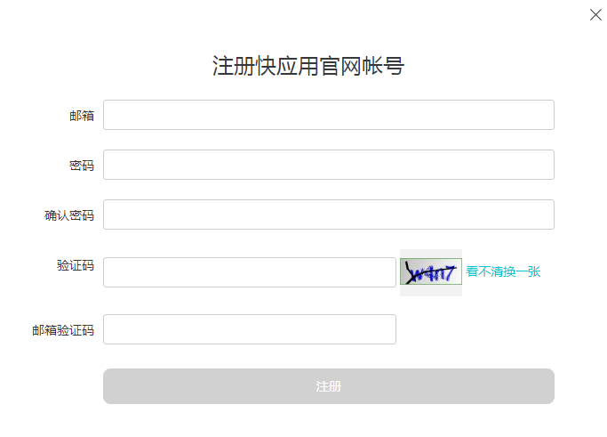
二、完善资料 | 1、首次登录会提示完善信息，请点击确认后填写； 2、选择企业还是个人开发者； 3、企业开发者需要正确填写企业名称、联系人名称、联系电话、联系人邮箱； 4、个人开发者需要填写联系人姓名、联系电话、联系人邮箱； 5、所有填写的信息要求真实有效，并且需要同意快应用开发者协议。
 |  | 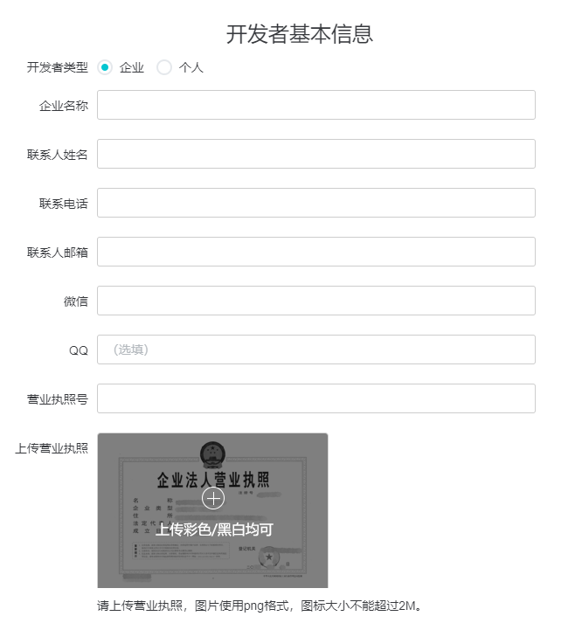
三、绑定厂商开发者帐号 | 1、填写信息完毕后，绑定厂商开发者帐号； 2、绑定帐号需要厂商的审核，一般审核时间为3~5个工作日内; 3、绑定成功之后即可上传您的快应用。 | 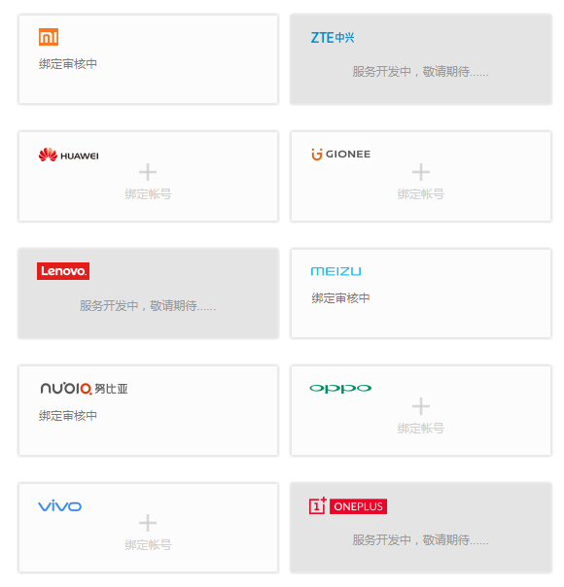

快应用上传流程
快应用发布审核流程
一、上传应用 | 1、点击“我要发布”，进入应用上传页面，根据RPK打包规范打包，文件小于1M； | 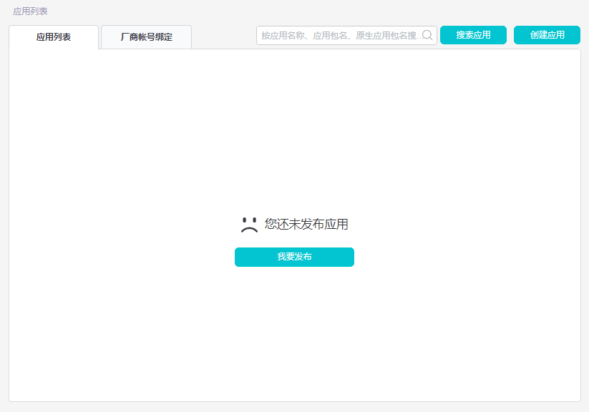
 | 2、应用名称与应用包名不可编辑，需要填写对应的原生应用包名，如果有多个请填写多个包名，最多不超过5个； | 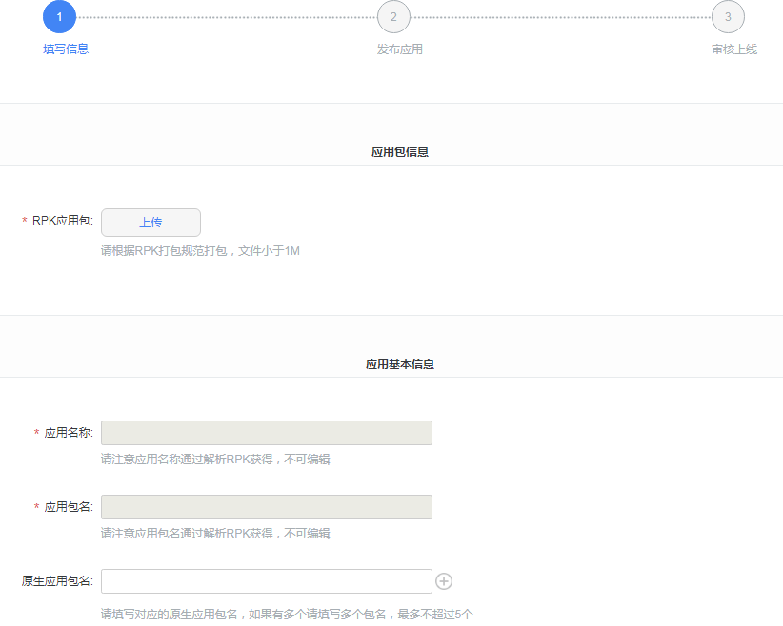
 | 3、请注意选择应用分类，关键词长度不能超过20个字，并正确填写跳转页面； | 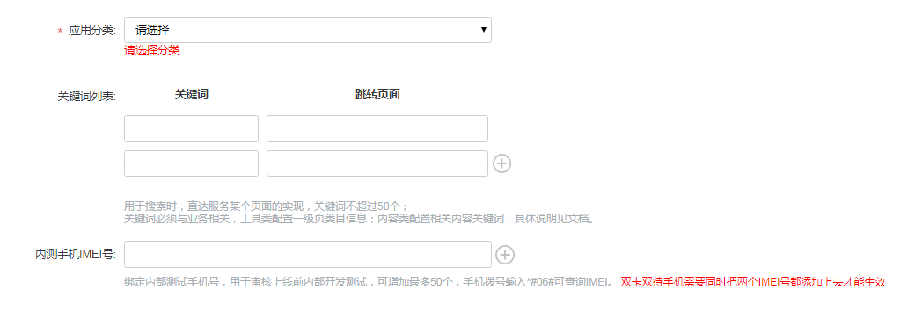
 | 4、应用图标使用png格式，尺寸：512*512像素，图标大小不能超过1M； 5、请至少上传3张截图，支持JPEG、JPG或PNG格式，截图尺寸为1080*1920像素(宽*高)，单张图片大小不能超过1M； | 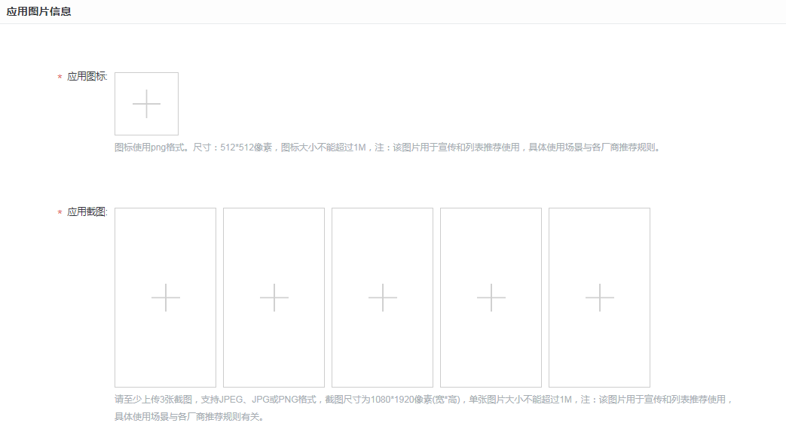
 | 6、一句话描述快应用要求文字长度5-16个字； 7、快应用内容介绍文字，要求长度30-3000个字； 8、更新日志填写版本更新的介绍，文字长度5-500个字； | 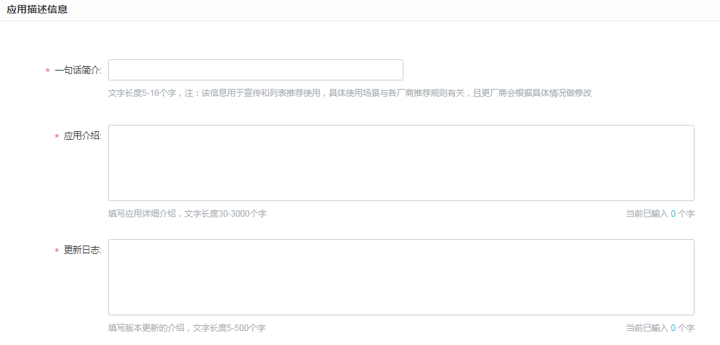
 | 9、测试辅助信息，请填写测试帐号，测试要点，上版本遗留问题解决相关的描述信息，以帮助测试人员更快的进行审核。文字长度不超过500个字； 10、信息填写完毕之后，可以直接发布，也可以保存但不发布。
二、发布应用 | 1、发布或保存应用之后，快应用会进入到应用列表中； | 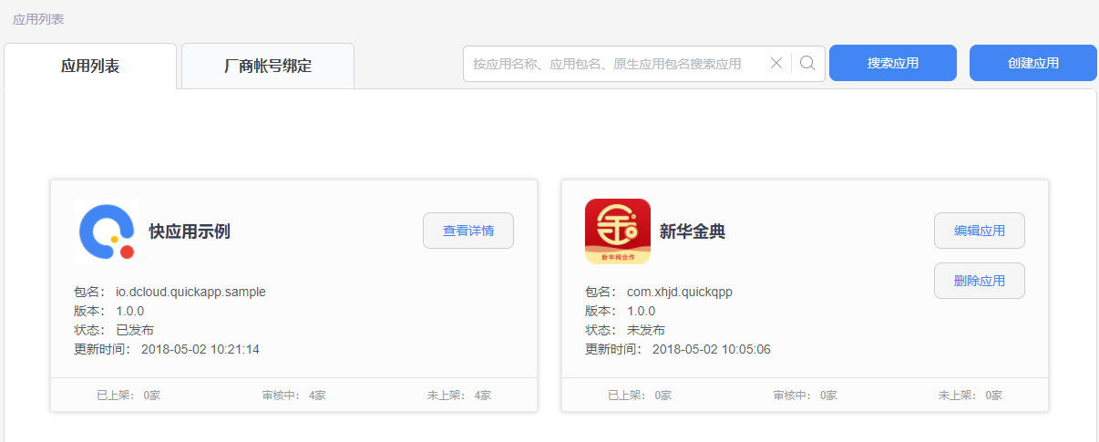
 | 2、未发布状态是快应用保存但未发布，可以做编辑与删除； | 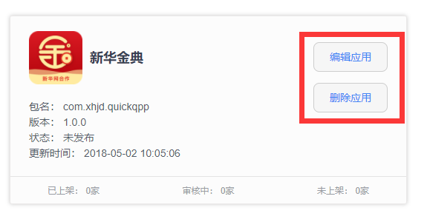
 | 3、正式发布应用之后，可查看发布情况； （需要注册各厂家开发者账号） | 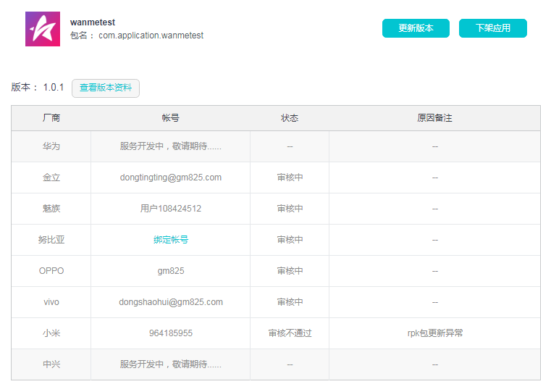
 | 4、对已发布的应用可以进行更新版本与下架应用操作； 5、下架应用需要选择下架版本与原因，原因字数为100个以内。 | 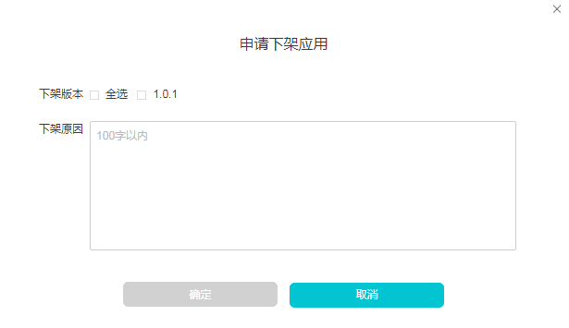

快应用入口
入口 | 华为 | OPPO | 小米
搜索栏 | 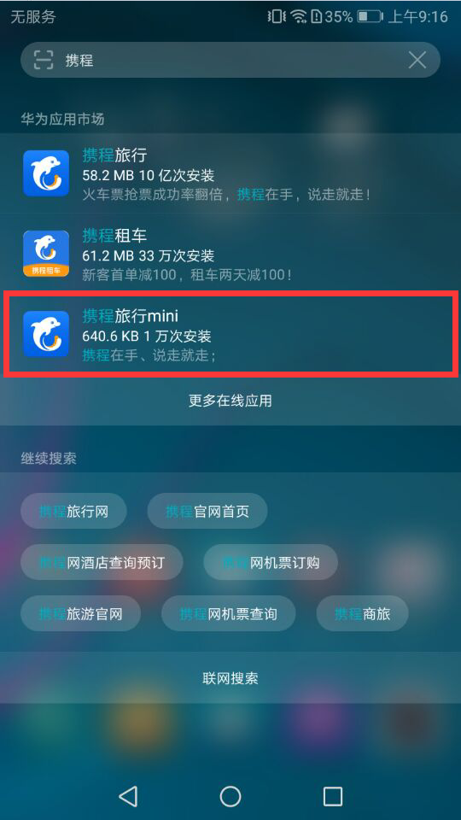 | 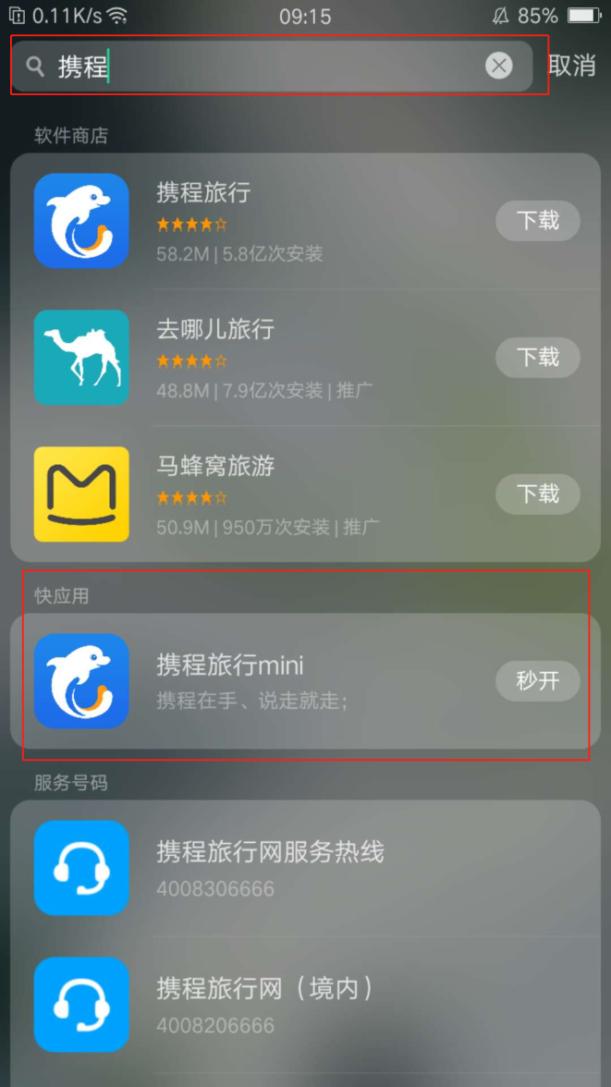 | 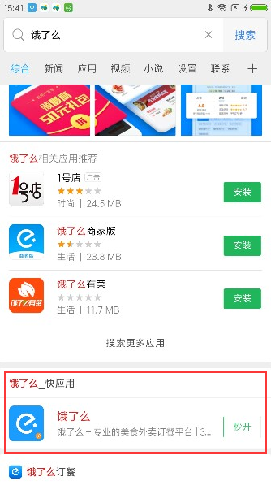
应用市场 | 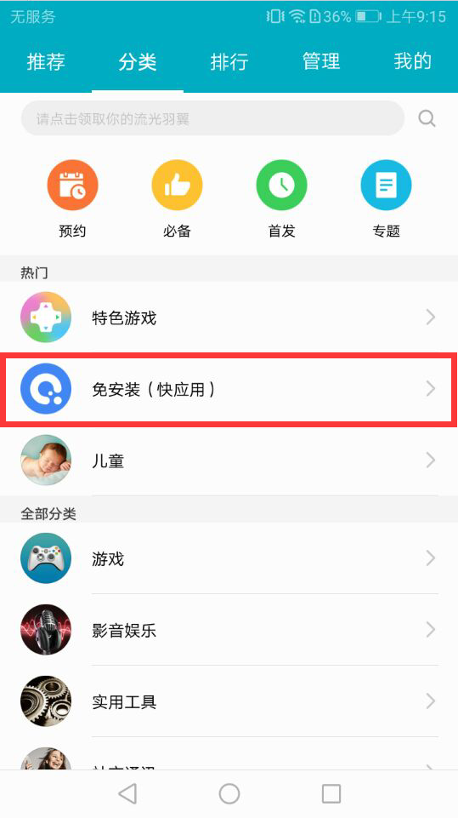 | 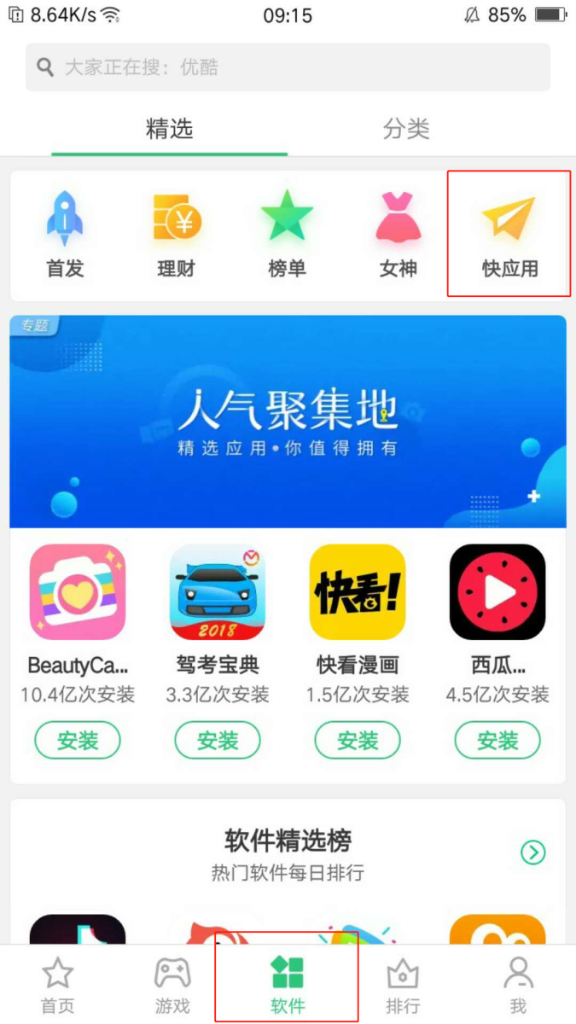 | 